图表
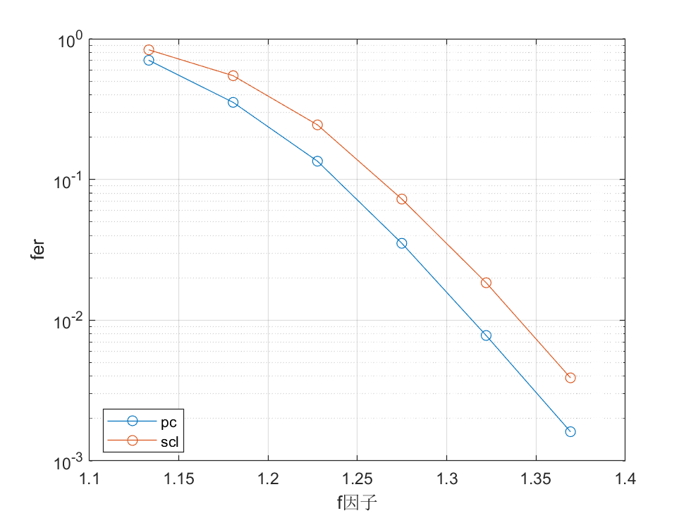
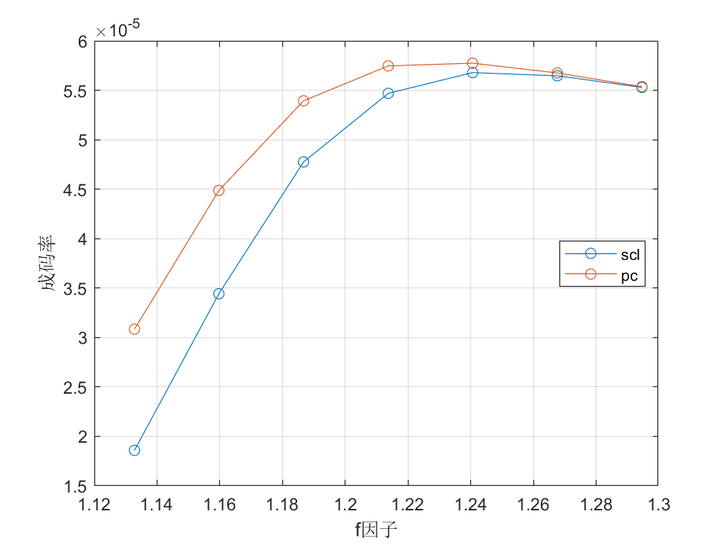
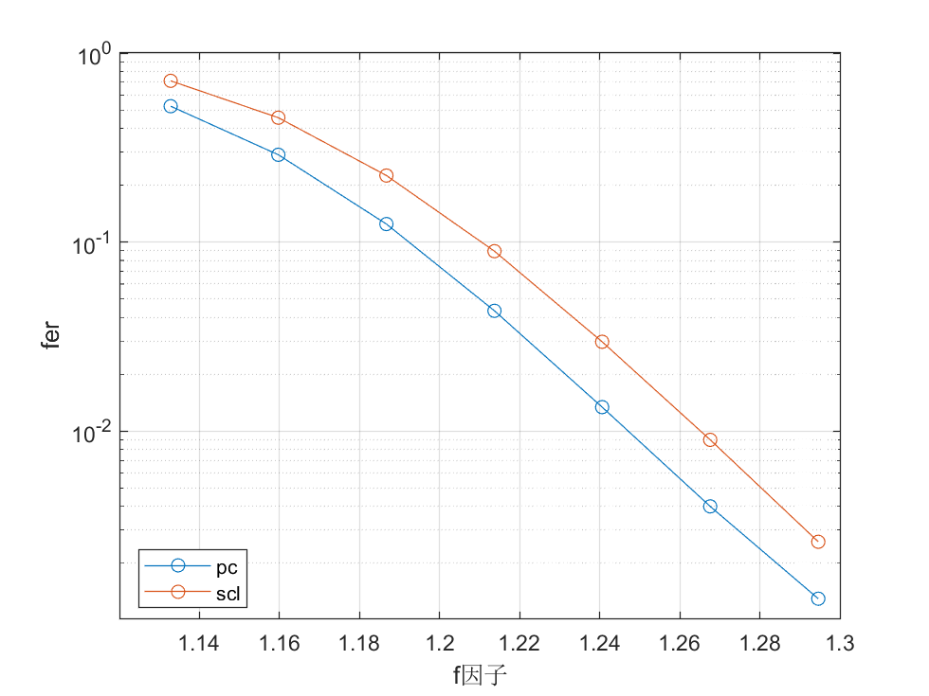
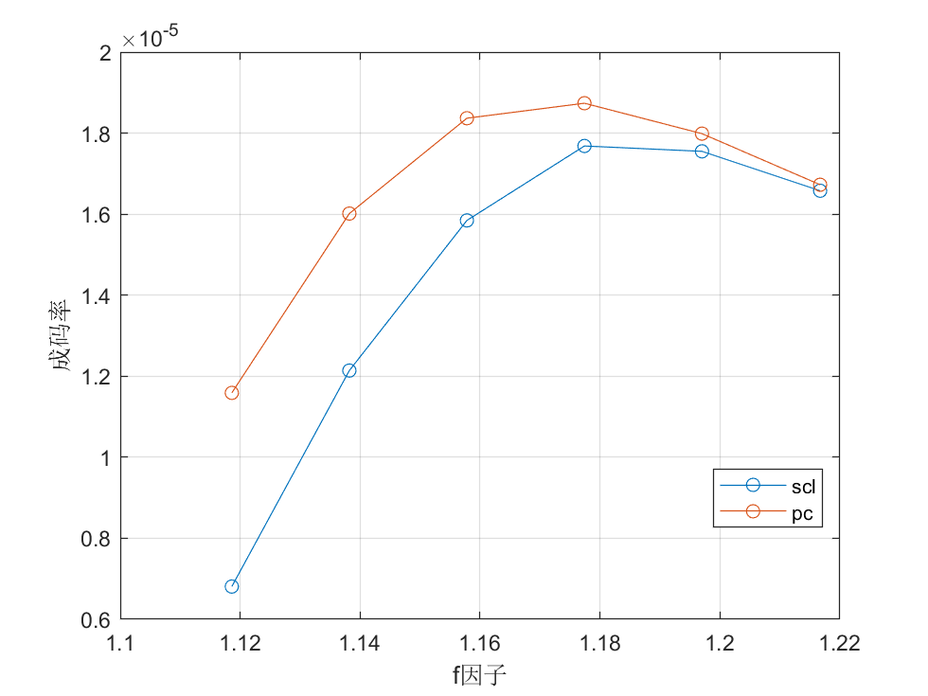
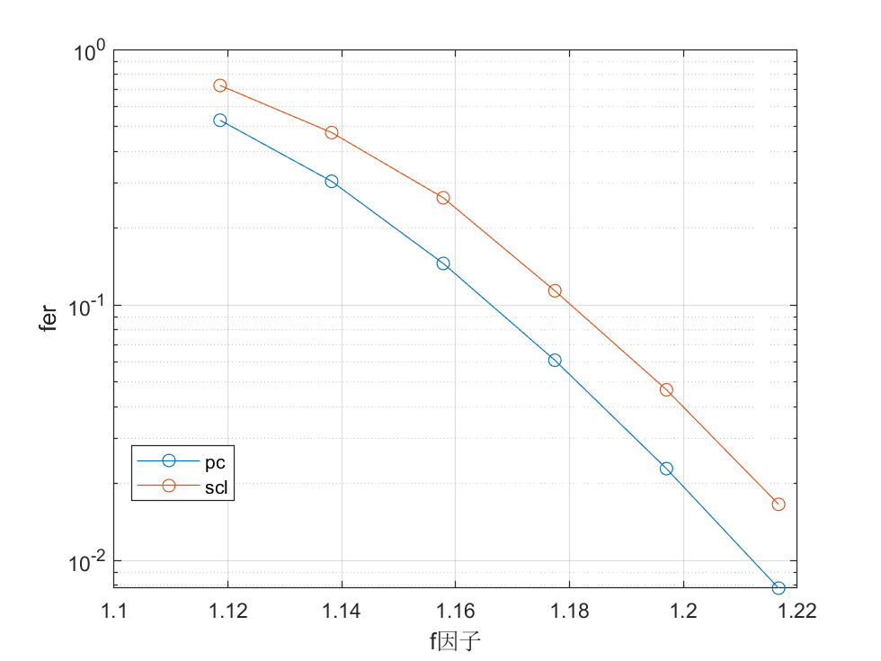
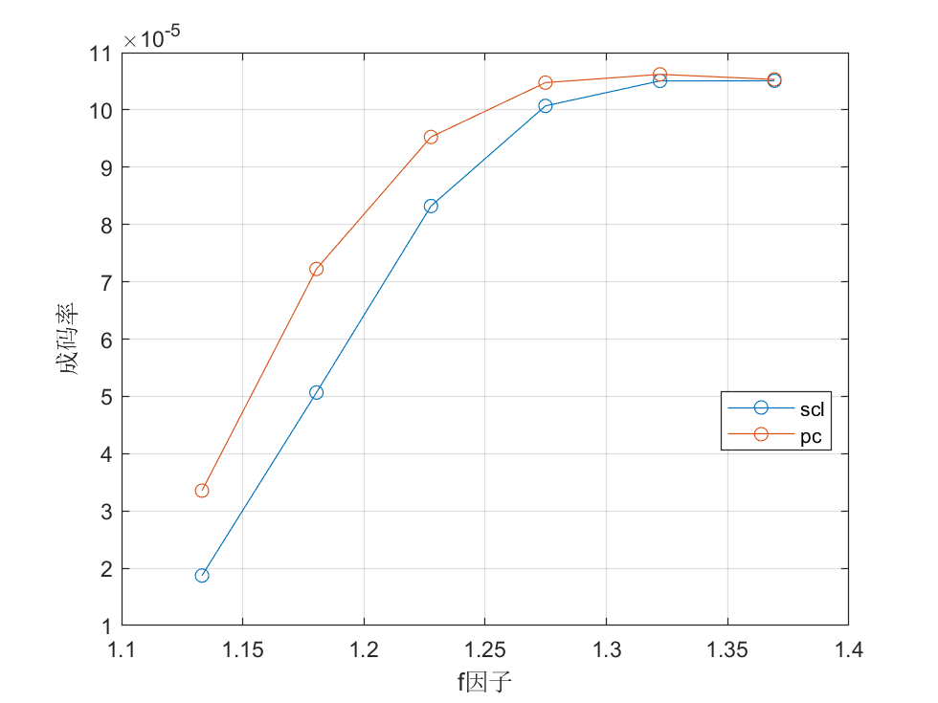
在采用标准BB84协议，基矢比对因子q取0.5。实验参数发射频率为625MHz/信号态平均光子数μ为0.8，诱骗态平均光子数v为0.1，量子信道的链路衰减 为30dB，接收端单光子探测器的暗计数为6250cps。Y_0=暗计数/量子光源重复频率。

